Aufgabe 2 - Wortwolke
Aufgabe 2 – Erstellung einer Wortwolke mit Fachbegriffen
 | Lösungshinweis:
Erstellen Sie eine Wortwolke. Gehen Sie dafür auf die website https://www.wortwolken.com/
link zu wortwolken
Geben Sie hier mindestens 10 Wörter ein, die Ihnen zum Thema | Klicken Sie auf "Wortliste".
"Rechtsformen" einfallen.
Formatieren Sie die Wortwolke nach Ihren Vorstellungen und legen Sie einen Umriss fest.
Speichern Sie die Wortwolke ab und fügen Sie diese als Grafik hier in dieses Tabellenblatt ein. | Klicken Sie auf "Text bearbeiten/herein kopieren".
 | Geben Sie hier mind. 10 Wörter ein, die Ihnen zum Thema
Beispiel: | "Rechtsformen" einfallen. Die Wörter sind untereinander,
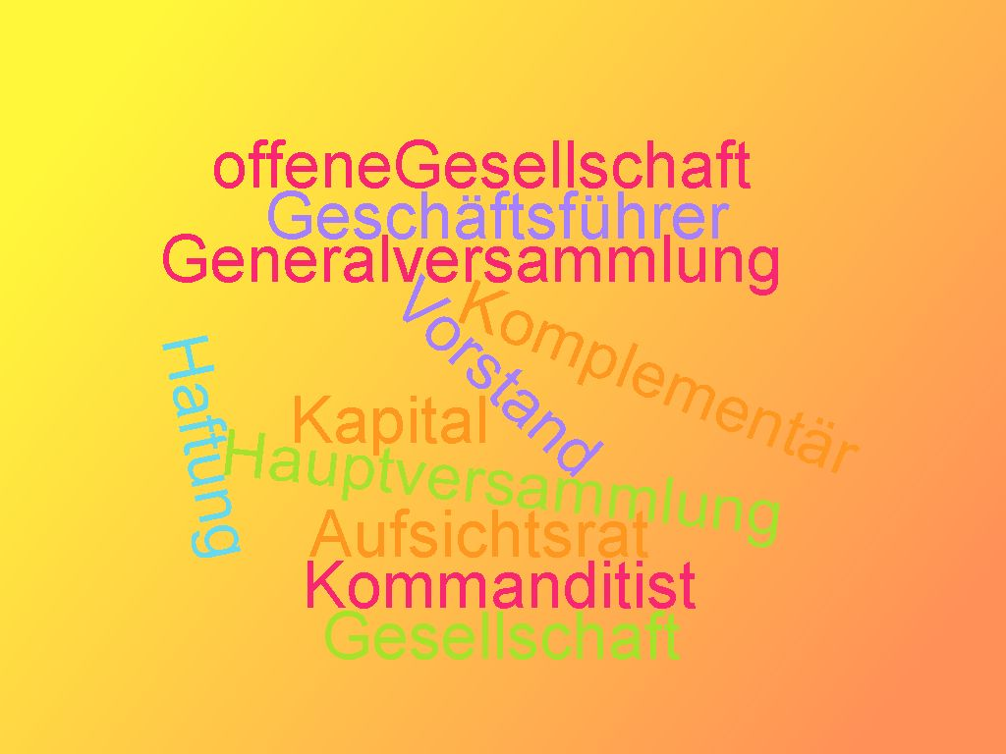
 | jeweils getrennt durch die Entertaste, einzugeben.

Besprechen Sie nun Ihre Grafik mit Ihrer Sitznachbarin oder Ihrem Sitznachbarn.

